vídeo 2.1
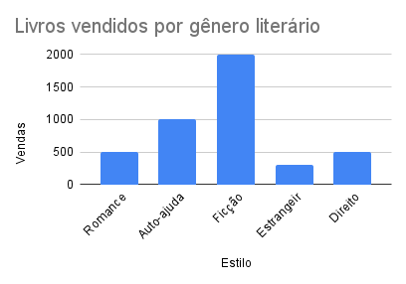
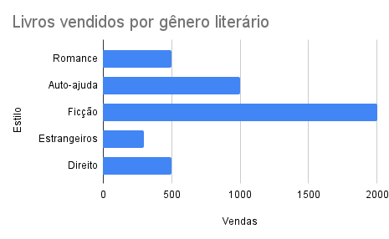
Estilo | Vendas
Romance | 500
Auto-ajuda | 1000
Ficção | 2000
Estrangeiros | 300
Direito | 500

 |  | Comprariam novamente?
 |  | Sim | 504
 |  | Não | 32
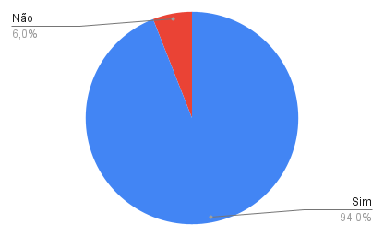
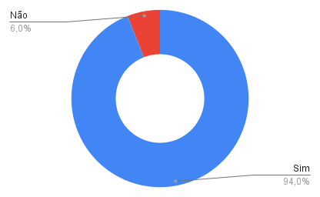

Comprariam novamente?
Sim | 196
Não | 204

Vendas versus Semanas
Vendas versus Semanas
Semanas | Vendas
1 | R$ 500.00
2 | R$ 640.00
3 | R$ 800.00
4 | R$ 1,300.00
5 | R$ 1,100.00
6 | R$ 1,890.00
7 | R$ 1,500.00
8 | R$ 1,300.00
9 | R$ 2,100.00
10 | R$ 1,900.00
11 | R$ 2,300.00
12 | R$ 2,500.00
13 | R$ 2,200.00
14 | R$ 2,100.00

Sheet1
Vendas vs. Semanas
Velocidade vs. Semanas
Aceleração vs. Semanas
Semanas | Vendas | Velocidade | Aceleração
1 | $800.00
2 | $640.00 | -$160.00
3 | $800.00 | $160.00 | $320.00
4 | $700.00 | -$100.00 | -$260.00
5 | $930.00 | $230.00 | $330.00
6 | $1,120.00 | $190.00 | -$40.00
7 | $945.00 | -$175.00 | -$365.00
8 | $900.00 | -$45.00 | $130.00
9 | $1,200.00 | $300.00 | $345.00
10 | $1,300.00 | $100.00 | -$200.00
11 | $1,100.00 | -$200.00 | -$300.00
12 | $1,100.00 | $0.00 | $200.00
13 | $900.00 | -$200.00 | -$200.00
14 | $930.00 | $30.00 | $230.00

